別表
ブラインド 写真
扇風機 写真
あらごみ一覧 |  | （別表）
保管場所 | 詳細
４階 | 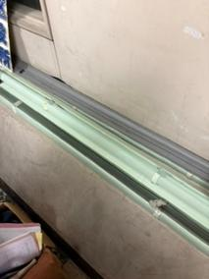 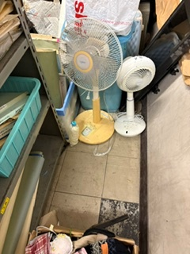 ブラインド（280cm） ２本 ブラインド（210cm） １本 モニター（80cm×50cm） １台 扇風機 ４台 旅行バッグ（キャリーバッグ） １個 ベビーカー １台 傘 30本 蛍光灯カバー（140cm） ３本 段ボール大 ３箱 段ボール小 ８箱
３階 通路 | 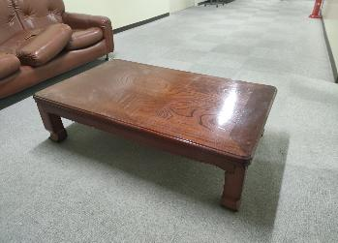 机×２ １２０×７５×３０（ｃｍ）
 | 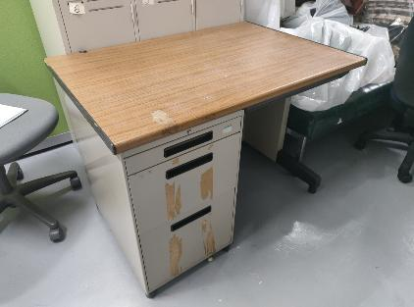 デスク×１ ７０×１００×７２（ｃｍ）
 | 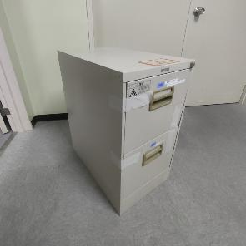 脇机×１
 | 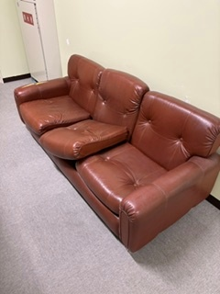 ソファ（茶色・180cm×80cm×70cm）×１
 | 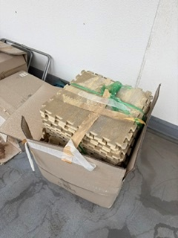 ジョイントマット ５箱（大）
 | 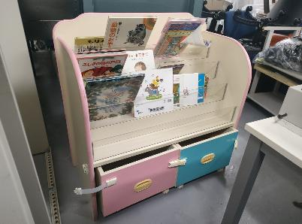 絵本ラック×１ ９０×９０×５０（ｃｍ）
３階 会議室 | 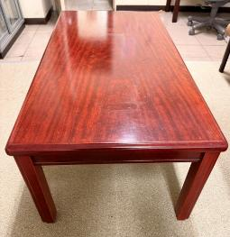 机×７ １２０×６０×４２（ｃｍ）
 | 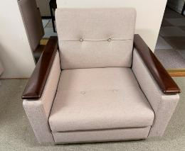 椅子（大）×９
 | 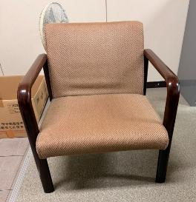 椅子（細）×９
 | 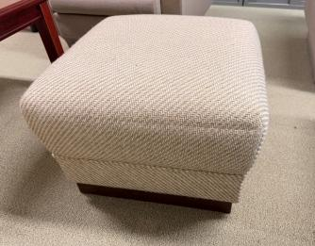 スツール×２
 | 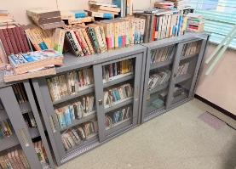 背の低いラテラル×４（本は含まず） ４０×８８×８８（ｃｍ）
 | 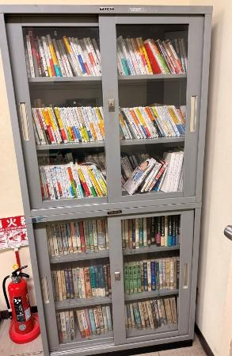 背の高いラテラル×１（本は含まず） ４０×１８２×８８（ｃｍ）
 | 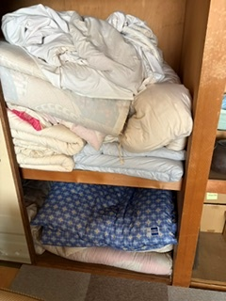 ふとん 12枚程度
 | 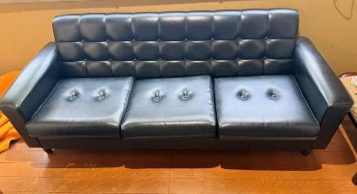 ソファ １８５×７５×７５（ｃｍ）
 | 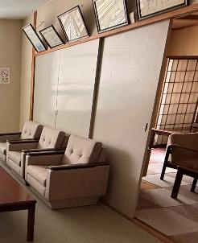 ふすま４枚
 | 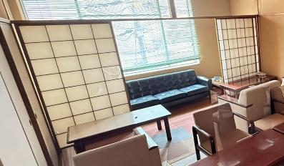 障子４枚
 | 段ボール（書籍） 約１６箱
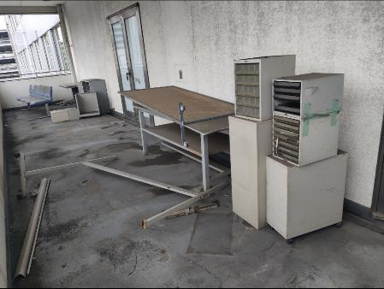
３階東側ベランダ | 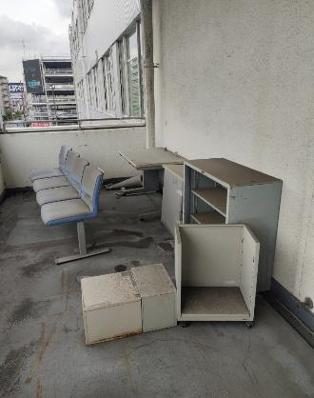 デスク（110cm×75cm×75cm） ３台 長椅子（４連・210cm×50cm×80cm） ２台 スチール製ラック・脇机（大サイズ） ５つ スチール製引き出し（小・中サイズ） ５つ
 | 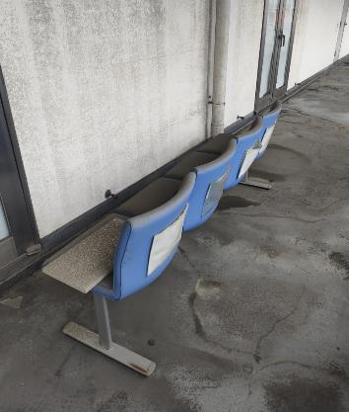

１階 | 自転車×４台 （電動ではない）

